1.1
voltar à página inicial |  |  |  | 1 - FORMULÁRIOS
 | S | N | NA
 | x |  |  | 1.1 A sequência de tabulação entre campos segue a sequência de preenchimento
 |  |  |  | A ordem de tabulação por entre os campos deve corresponder à sequência normal de preenchimento do formulário.

 | Listagem de evidências
 |  |  |  |  | Notas:
 |  |  |  |  | O formulário de contacto é o único formulário disponível no portal, sendo que cumpre este requisito.
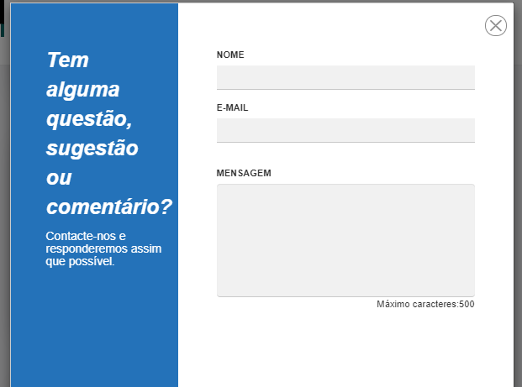

 | Notas de preenchimento:
 | - Coloque aqui imagens, printscreens ilustrativos, coloque sempre o endereço das páginas de onde retirar as imagens com exemplos ilustrativos.
 | - As imagens e as notas não estão limitadas aos campos a amarelo.
 | - Nas restantes folhas internas, estas instruções já não existem mas aplicam-se igualmente.

 | ANTES DE COMEÇAR APAGUE ESTE TEXTO. APAGUE TAMBÉM A IMAGEM COLOCADA NA ZONA AMARELA.

 | PODE INCLUSIVAMENTE RETIRAR O FUNDO AMARELO.

2.4
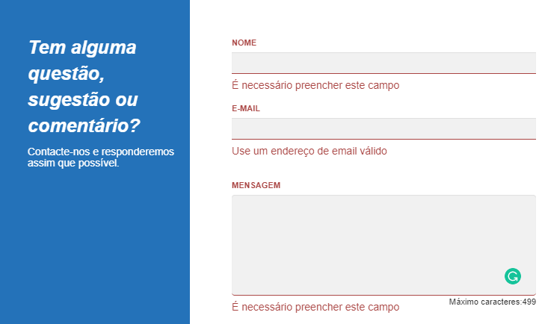
voltar à página inicial |  |  |  | 2 - CAMPOS
 | S | N | NA
 | x |  |  | 2.4 Campos obrigatórios devem ser claramente indicados como tal
 |  |  |  | A identificação não deve basear-se apenas na cor. A sinalética visual de identificação deve ser notória. Deve ser disponibilizado um equivalente alternativo compatível com as tecnologias de apoio usadas por utilizadores com necessidades especiais.

 | Listagem de evidências
 |  |  |  |  | Notas:
 |  |  |  |  | Campos do formulário são identificados como obrigatórios

3.2
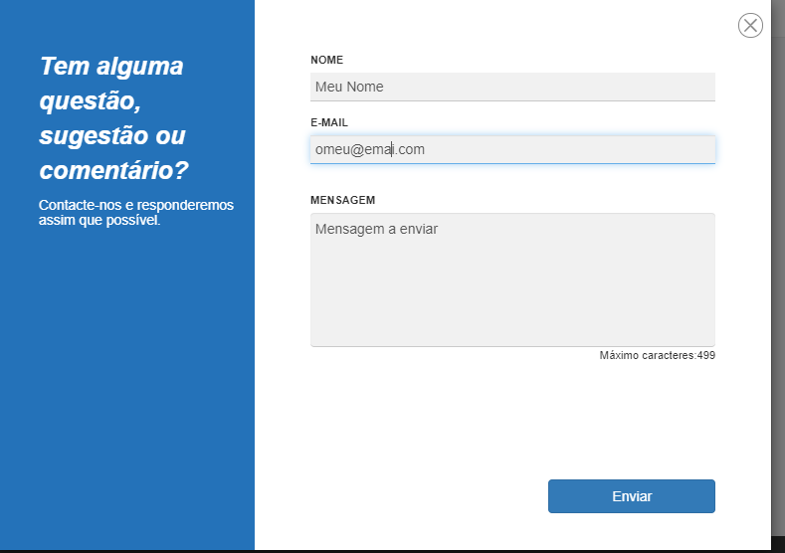
voltar à página inicial |  |  |  | 3 - RESPOSTA
 | S | N | NA
 |  | x |  | 3.2 Deve ser confirmado o sucesso da transação/envio de informação
 |  |  |  | O sucesso de uma transação deve ser claramente comunicado ao utilizador através de uma mensagem de confirmação.

 | Listagem de evidências
 |  |  |  |  | Notas:
 |  |  |  |  | Não há mensagem de confirmação quando o utilizador carrega em "enviar" mensagem

